상품제안서
락앤락 처비텀블러 370ml-[무료인쇄] | 상품코드: F19578

 |  |  |  |  |  |  | 02-412-0044 | www.easy1.co.kr
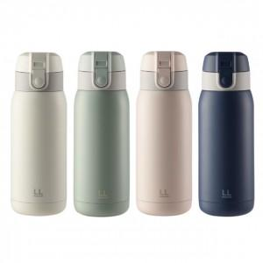

【상세/제작정보】 | ★기본수량 이상 레이저 각인비 무료지원

【인쇄/포장옵션】 | 레이저 / 포장지포장

【공급단가】 | 수량 | 100~ | 300~ | 500~ | 1,000~ | 3,000~
*VAT별도 | 단가 | 10,120원 | 9,960원 | 9,720원 | 9,470원 | 9,310원

【상품 URL】 | https://dev.easy1.co.kr:443/src/goods_detail.php?gdno=19578

